Form
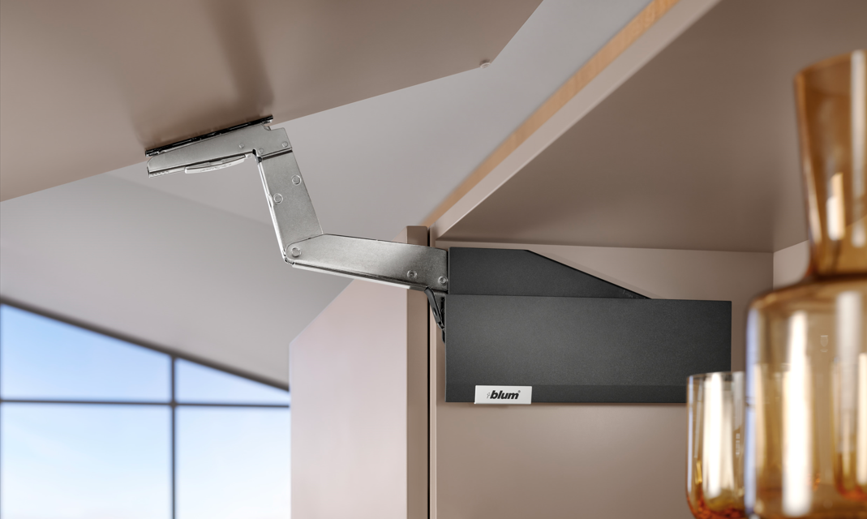

 |  |  |  |  |  | Árlista érvényessége: tól: 4.0.3

 |  |  |  |  |  | Rendelési adatok, az eladótól származó kedvezmény megadása

 |  |  |  |  |  | Linkek

 |  |  |  |  |  | Tovább a felnyitók tervezéséhez

Ár |  |  |  | 0.0

Az első használat előtt javasoljuk, hogy adja meg a megrendelés azonosító adatait, majd mentse el a munkafüzetet.

Értékesítő kedvezménye:
Démos trade, a.s.
Škrobálkova 630/13
718 00 Ostrava-Kunčičky
06 1 445 3730
megrendelesek@demos-trade.com

 | Vásárló
 | Cím

 | Szállítási cím

 | Adó szám

 | Telefon, fax, e-mail

 | Rendelésszám

 |  | Árlista [%]:

 | A kitöltést követően lépjen viszza a bevezetésre és mentse a fájlt, vagy csukja be a módosítások mentésével.
 | 0
 | Az azonosító adatok a rendelésben fognak megjelenni

 | Vissza a tervezéshez

 |  | Adja meg a kedvezményét [%]

 | Vissza a tervezéshez

 | Súgó

 | Az első használat előtt javasoljuk, hogy adja meg a megrendelés azonosító adatait, majd mentse el a munkafüzetet.:
 | 1. Töltse ki az azonosító adatokat és a kedvezményt az értékesítőtől. ' '
 | 2. A kitöltést követően lépjen viszza a bevezetésre és mentse a fájlt, vagy csukja be a módosítások mentésével.
 | 3. Az azonosító adatok a rendelésben fognak megjelenni

 | A megjelenített értékek módosítása:

 | A súly kiszámítása
 | A súlyok felhasználó általi módosítása

 | Információk és magyarázatok
 | Tipp
 | Súgó
 | Linkek brosúrákhoz, szerelési utasításokhoz és oktató videókhoz

 |  |  |  |  | Vissza a bevezetőre

 |  |  | Pro překlady/Translating:
0 |  |  | List AVENTPLAN |  | Vissza a tervezéshez

Nincs beszámítva a fogantyú súlya
Az anyagok, üveg és alumíniumkeretek súlya

MenuAVS
AVENTPLAN – přehled výklopů

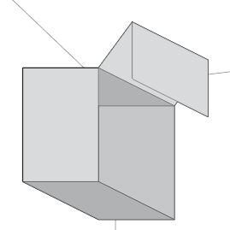
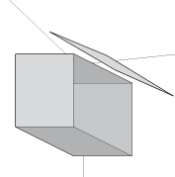
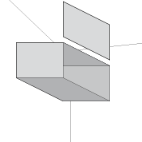
 |  |  |  |  |  |  |  | Vissza a tervezéshez

 |  |  |  |  |  |  |  | Tervezés bevezetése:
 |  |  |  |  |  |  |  | Vasalat lista
 |  |  |  |  |  |  |  | Rendelés
 |  |  |  |  |  |  |  | Teljes rendelés

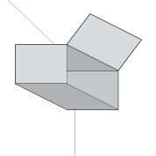
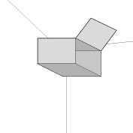
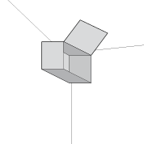
AVENTOS HF top |  | AVENTOS HS top |  | AVENTOS HL top
 |  |  |  |  |  |  |  | Súlytáblázat
 |  |  |  |  |  |  |  | Az anyagok, üveg és alumíniumkeretek súlya

 |  |  |  |  |  |  |  | Linkek

AVENTOS HK top |  | AVENTOS HK-S |  | AVENTOS HK-XS |  | AVENTOS HKi

Világosszürke (IG-M) *

Az anyag sűrűssége [kg/m3] |  |  |  |  |  |  | Kiszámítás
MDF | 760 |  | Kompaktlemez | 1,350 |  | Kerámia | 2,400
Faforgács lap | 680 |  | Kompozit | 1,700 |  | Beton | 2,300
Anyagok súlya | 2,500 |  | Kő | 2,600

 |  |  |  |  |  | Széles alukeretek / Keskeny alukeretek | Beállítani

 | Ez az alkalmazás az AVENTOS vasalatok könnyebb rendeléséhez szolgál. Az eredményeknek nem teljesen pontosak, főleg a súly kiszámítása esetében.

 | * A színválasztás a dugattyúk vagy a TIP-ON adapterek színét is befolyásolja

 |  |  |  |  |  |  |  | Súlytáblázat
 |  |  |  |  |  |  |  | Az értékeket beállíthatja az összes felnyitóknál vagy módosíthatja a beállításokat az egyes felnyitó tervezésekor.
 |  |  |  |  |  |  |  | Az anyag sűrűssége [kg/m3]
 |  |  |  |  |  |  | Előre beállított | Saját
 |  |  |  |  |  | MDF | 760
 |  |  |  |  |  | Faforgács lap | 680
 |  |  |  |  |  | Kompaktlemez | 1350
 |  |  |  |  |  | Kompozit | 1700
 |  |  |  |  |  | Kő | 2600
 |  |  |  |  |  | Kerámia | 2400
 |  |  |  |  |  | Beton | 2300
 |  |  |  |  |  | Anyagok súlya | 2500
 |  |  | Ezek az értékek alapértelmezetként fognak megjelenni.

 |  |  |  |  |  |  |  | [kg/bm]
 |  |  |  |  |  |  | Előre beállított | Saját
 |  |  |  |  |  |  | 0.62
 |  |  |  |  |  |  | 0.63
 |  |  |  |  |  | A kötőelemek súlya [kg/set] * | 0.61

 |  |  |  |  |  |  | 0.31
 |  |  |  |  |  |  | 0.32
 |  |  |  |  |  | A kötőelemek súlya [kg/set] * | 0.46

 |  |  | Ezek az értékek alapértelmezetként fognak megjelenni.

 |  |  |  |  |  |  |  | Ha meg akarja tartani a változtatásokat későbbi használatra, menjen vissza az elejére, és mentse el a fájlt.

 |  |  |  |  |  |  |  |  | Vissza a bevezetőre

 | Súgó

 | Alapárak (listaárak) kedvezmény nélkül
 | - Ha mínusz jellel adja meg a kedvezményt, akkor az árak ezzel az értékkel magasabbak jelennek meg.
 | - Beszerzési árak (Árak kedvezménnyel az értékesítőtől)
 | - Árak módosítható kedvezménnyel

 | A kiválasztás hatással lesz az összes kiválasztott emelő borítóinak színére.
 | 0

 | 0

 | A megjelenített értékek módosítása:

 | A súly kiszámítása
 | A súlyok felhasználó általi módosítása

 | Információk és magyarázatok
 | Tipp
 | Súgó
 | Linkek brosúrákhoz, szerelési utasításokhoz és oktató videókhoz

 |  |  |  |  | Vissza a bevezetőre

List |  |  | 0

HF
AVENTOS HF top |  |  |  |  | Tervezés bevezetése


 |  |  |  |  | Súgó
 |  | Korpusz szélesség (KB) |  |  | Linkek
 |  | db 1800 mm
 |  | Korpusz magasság (KH) |  |  | Vasalat lista
 |  | 480 - 1200 mm
 |  |  |  |  | Rendelés
 |  |  |  |  | Teljes rendelés
Fa előlapok





Széles alukeretek |  | Fa előlap | Széles alukeret
 |  | Széles alukeret | Fa előlap





Keskeny alukeretek |  | Fa előlap | Keskeny alukeret
 |  | Keskeny alukeret | Fa előlap

Expando
Expando
Expando
Szerelési módszer**

** Csavarok:
előszerelt eurocsavarok = előreteszelt csavarokkal ellátott emelők (előfúrás szükséges)
beépített sablonnal ellátott emelők (nincs szükség méretezésre) = Ha mindkét oldalon alkalmazzák, a teljesítménytényező megduplázódik.

 | AVENTOS HF

 | A szükséges emelőt a teljesítménymutató határozza meg.

 | 0

 |  |  | Vissza a bevezetőre | Vissza a bevezetőre

HL
AVENTOS HL top |  |  |  |  |  | Tervezés bevezetése

 |  |  |  |  |  | Súgó
 |  |  |  |  |  | Linkek
Korpusz szélesség (KB) |  | db 1800 mm
Korpusz magasság (KH) |  | 300 - 580 mm |  |  |  | Vasalat lista

 |  |  |  |  |  | Rendelés
 |  |  |  |  |  | Teljes rendelés

Fa előlap |  |  | Széles alukeret | Keskeny alukeret | Vékony anyagok

Expando
Szerelési módszer**

** Csavarok:
előszerelt eurocsavarok = előreteszelt csavarokkal ellátott emelők (előfúrás szükséges)
beépített sablonnal ellátott emelők (nincs szükség méretezésre) = Ha mindkét oldalon alkalmazzák, a teljesítménytényező megduplázódik.

 | AVENTOS HL

 | A megfelelő emelő kiválasztásához ismernie kell a korpusz magasságát és az előlap súlyát.

 | 0

 |  |  |  | Vissza a bevezetőre

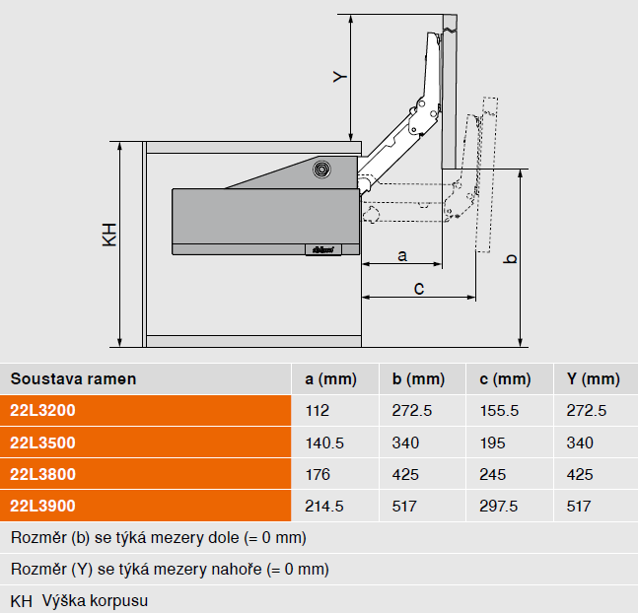

 |  |  |  | Vissza a bevezetőre

HFw
AVENTOS HF top |  |  |  |  |  |  |  |  |  |  | Tervezés bevezetése

Fa előlapok |  |  |  |  |  |  |  |  |  |  | Súgó
 |  |  | Az értékeket megváltoztathatja a Tervezés bevezetésében |  |  |  |  |  |  |  | Linkek

Vasalat ára: |  |  |  |  | 0.00 |  |  |  |  |  | Vasalat lista
 |  |  |  |  |  |  |  |  |  |  |  | Teljesítménymutató LF | Zdvihací mechanizmus vruty | Zdvihací mechanizmus šrouby
▼ |  |  |  | Korpusz A |  |  |  |  |  |  | Rendelés | 2700 - 13500 | 22F2500 | 22F2510
Korpusz szélesség KB [mm] |  |  |  |  |  |  |  |  |  |  | Teljes rendelés | 10000 - 19300 | 22F2800 | 22F2810
Korpusz magasság [mm] |  |  | TKH * |  | KH
Előlap súlya a fogantyúkkal [kg] ** |  |  |  |  |  |  |  |  |  |  |  | Teljesítménymutató LF = Elméleti korpuszmagasság (TKH) = felső előlap magassága (FHo) x 2 (beleértve a hézagokat). [kg]
A súlyok felhasználó általi módosítása |  | Előlap vastagsága TS [mm]
 |  | Fogantyú súlya [kg] |  |  |  |  |  |  |  |  |  | V případě využití třetího zdvihače můžete zvýšit ukazatel výkonnosti a tudíž hmotnost čílka o 50%.
 |  | Kiszámított előlap súlya [kg] |  |  |  | 0.00
Teljesítménymutató LF |  |  |  |  |  | 0
Szekrények száma |  |  |  |  |  |  |  |  |  |  |  | vruty = zdvihače s integrovanou šablonou (bez nutnosti rozměřování)
 |  |  |  |  |  |  |  |  |  |  |  | šrouby = zdvihače s přednotovanými šrouby (nutné předvrtání)
 |  |  |  |  |  |  |  |  |  |  | Súly kiszámítása
▼ |  |  |  | Korpusz B
Korpusz szélesség KB [mm]
Korpusz magasság [mm] |  |  | TKH * |  | KH
Előlap súlya a fogantyúkkal [kg] **
A súlyok felhasználó általi módosítása |  | Előlap vastagsága TS [mm]
 |  | Fogantyú súlya [kg]
 |  | Kiszámított előlap súlya [kg] |  |  |  | 0.00
Teljesítménymutató LF |  |  |  |  |  | 0
Szekrények száma

 | * TKH = felső előlap kétszeres magassága beleértve a fugákat
 | ( )
 | 'Súly kiszámítása'

 | ** A felnyíló típus kiválasztásához a megadott súly lesz használva

Súly kiszámítása
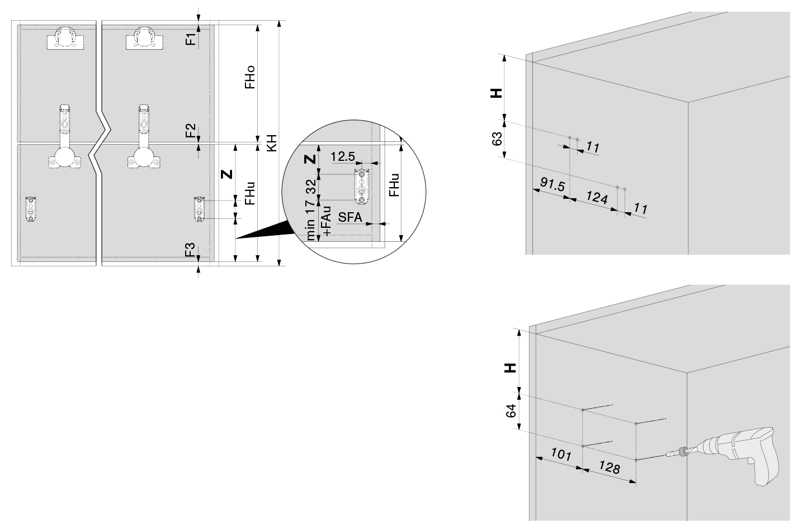
Módosítani
Korpusz magasság KH [mm] |  |  |  |  |  |  |  |  | min. 480
Fuga az előlapok között F1 [mm]
Fuga alul F2 [mm]
A korpusz alsó lap vastagsága F3 [mm]
[mm]

Lehetséges előlap magasságok
 |  |  |  |  | Felső előlap (Fho) tartománya [mm]
Alsó előlap (Fhu) tartománya |  |  |  |  | min. | Nem elérhető | max. | Nem elérhető
tól |  |  |  |  | min. | Nem elérhető | max. | Nem elérhető

Előlap magassága alul FHo [mm]
Felnyíló pozíciója FHu [mm] |  |  |  |  |  |  | Nem elérhető
Kar alátét pozíciója H [mm] |  |  |  |  |  |  | Nem elérhető
Teoretikus korpusz magasság Z [mm] |  |  |  |  |  |  | Nem elérhető
TKH [mm] * |  |  |  |  |  |  | Nem elérhető

* | Kivitelezés

 |  |  |  |  |  |  | Vissza a bevezetőre

AVENTOS HF

V případě dřevěných čel můžete naplánovat korpusy širší než 1800 mm. Pokud je kvůli nosnosti nutný třetí zdvihač, musí se přidat mezistěna.
V případě dvou párů zdvihačů jsou nutné dvě mezistěny nebo jedna zdvojená mezistěna.

A teljesítménymutató az alsó és a felső előlap súlyától, valamint a korpuszmagasságtól függ.
0

 |  | Teljesítménymutató = | Elméleti korpuszmagasság (TKH) = felső előlap magassága (FHo) x 2 (beleértve a hézagokat). [kg]

Ha a teljesítménymutató nagyobb, mint 28950, akkor egy második emelőpár kerül hozzáadásra.
A SERVO-DRIVE kiválasztása esetén egy második meghajtóegység is hozzáadódik.
0
A kiegészítő harmadik felnyílót kizálólag fa előlap használatával!

A megadott érték elsőbbséget élvez a táblázatban. A számított súly használatához törölje a megadott értéket.
0

Aszimmetrikus előlapok esetén az elméleti TKH magasságot kell használni.. .

Alap adatok:

0

Ha nincs aszimmetrikus előlapja, hagyja üresen a mezőt.
A TKH kiszámításához használja a következőt
' Súly kiszámítása'

Az emelő kialakításának megváltoztatásához (teljes/részleges integráció), lépjen a HKi kiválasztásához

 |  |  |  |  |  |  |  |  |  | Vissza a bevezetőre

HFwa
AVENTOS HF top |  |  |  |  |  |  |  |  |  |  | Tervezés bevezetése

Széles alukeretek *** |  |  |  |  |  |  |  |  |  |  | Súgó
 |  |  | Az értékeket megváltoztathatja a Tervezés bevezetésében |  |  |  |  |  |  |  | Linkek

Vasalat ára: |  |  |  |  | 0.00 |  |  |  |  |  | Vasalat lista
 |  |  |  |  |  |  |  |  |  |  |  | Teljesítménymutató LF | Zdvihací mechanizmus vruty | Zdvihací mechanizmus šrouby
▼ |  |  |  | Korpusz A |  |  |  |  |  |  | Rendelés | 2700 - 13500 | 22F2500 | 22F2510
Korpusz szélesség KB [mm] |  |  |  |  |  |  |  |  |  |  | Teljes rendelés | 10000 - 19300 | 22F2800 | 22F2810
Korpusz magasság [mm] |  |  | TKH * |  | KH
Előlap súlya a fogantyúkkal [kg] ** |  |  |  |  |  |  |  |  |  |  |  | Teljesítménymutató LF = Elméleti korpuszmagasság (TKH) = felső előlap magassága (FHo) x 2 (beleértve a hézagokat). [kg]
A súlyok felhasználó általi módosítása |  | Előlap vastagsága TS [mm]
 |  | Fogantyú súlya [kg]
 |  | Kiszámított előlap súlya [kg] |  |  |  | 0.00
Teljesítménymutató LF |  |  |  |  |  | 0
Szekrények száma |  |  |  |  |  |  |  |  |  |  |  | vruty = zdvihače s integrovanou šablonou (bez nutnosti rozměřování)
 |  |  |  |  |  |  |  |  |  |  |  | šrouby = zdvihače s přednotovanými šrouby (nutné předvrtání)
 |  |  |  |  |  |  |  |  |  |  | Súly kiszámítása
▼ |  |  |  | Korpusz B
Korpusz szélesség KB [mm]
Korpusz magasság [mm] |  |  | TKH * |  | KH
Előlap súlya a fogantyúkkal [kg] **
A súlyok felhasználó általi módosítása |  | Előlap vastagsága TS [mm]
 |  | Fogantyú súlya [kg]
 |  | Kiszámított előlap súlya [kg] |  |  |  | 0.00
 |  |  |  |  |  | 0
Szekrények száma

 | * TKH = felső előlap kétszeres magassága beleértve a fugákat
 | ( )
 | 'Súly kiszámítása'

 | ** A felnyíló típus kiválasztásához a megadott súly lesz használva
 | *** Válassza ki az alu-keret típusát!
 | Az alumíniumkeretek kiválasztásával kapcsolatos további információkért lásd a Súgóban

Súly kiszámítása

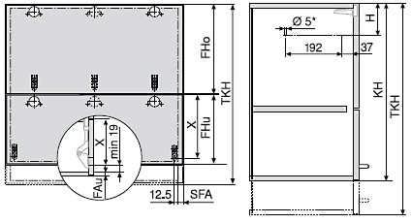
Módosítani
Korpusz magasság KH [mm] |  |  |  |  |  |  |  |  | min. 480
Fuga az előlapok között F1 [mm]
Fuga alul F2 [mm]
A korpusz alsó lap vastagsága F3 [mm]
[mm]

Lehetséges előlap magasságok
 |  |  |  |  | Felső előlap (Fho) tartománya [mm]
Alsó előlap (Fhu) tartománya |  |  |  |  | min. | Nem elérhető | max. | Nem elérhető
tól |  |  |  |  | min. | Nem elérhető | max. | Nem elérhető

Előlap magassága alul FHo [mm]
Felnyíló pozíciója FHu [mm] |  |  |  |  |  |  | Nem elérhető
Kar alátét pozíciója H [mm] |  |  |  |  |  |  | Nem elérhető
Teoretikus korpusz magasság Z [mm] |  |  |  |  |  |  | Nem elérhető
TKH [mm] * |  |  |  |  |  |  | Nem elérhető

* | Kivitelezés

 |  |  |  |  |  |  | Vissza a bevezetőre

AVENTOS HF

A teljesítménymutató az alsó és a felső előlap súlyától, valamint a korpuszmagasságtól függ.
0

 |  | Teljesítménymutató = | Elméleti korpuszmagasság (TKH) = felső előlap magassága (FHo) x 2 (beleértve a hézagokat). [kg]

A megadott érték elsőbbséget élvez a táblázatban. A számított súly használatához törölje a megadott értéket.
0

Aszimmetrikus előlapok esetén az elméleti TKH magasságot kell használni.. .

Alap adatok:

0

Ha nincs aszimmetrikus előlapja, hagyja üresen a mezőt.
A TKH kiszámításához használja a következőt
' Súly kiszámítása'

Az emelő kialakításának megváltoztatásához (teljes/részleges integráció), lépjen a HKi kiválasztásához

Fordítson figyelmet az alu keretek kiválasztására.
Válassza ki, hogy melyik típus illik jobban a használt alumíniumkeret formájához.
Az üveg keretbe szerelésének módja jelentősen befolyásolja az üvegfelületet és ezáltal a súlyt!

 | beültetett üveggel

 | felrakott vagy ragasztott üveggel

 |  |  |  |  |  |  |  |  |  | Vissza a bevezetőre

HLw
AVENTOS HL top |  |  |  |  |  |  |  | Tervezés bevezetése

Fa előlap |  |  |  |  |  |  |  | Úvod plánování
 |  |  | Az értékeket megváltoztathatja a Tervezés bevezetésében |  |  |  |  | Linkek

Vasalat ára: |  |  |  | 0.00 |  |  |  | Vasalat lista | Felnyíló szerkezet:
 |  |  |  |  |  |  |  |  | Korpusz magasság KH (mm) | Felnyíló szerkezet előszerelt eurocsavarok | Felnyíló szerkezet beépített sablonnal ellátott emelők (nincs szükség méretezésre)
▼ |  |  | Korpusz A |  |  |  |  | Rendelés | 300 - 389 | 22L2200 | 22L2210
Korpusz szélesség KB [mm] |  |  |  |  |  |  |  | Teljes rendelés | 390 - 580 | 22L2500 | 22L2510
Korpusz magasság KH [mm]
Előlap súlya a fogantyúkkal [kg] ** |  |  |  |  |  |  |  |  | előszerelt eurocsavarok = előreteszelt csavarokkal ellátott emelők (előfúrás szükséges)
A súlyok felhasználó általi módosítása |  | Előlap vastagsága TS [mm] |  |  |  |  |  |  | beépített sablonnal ellátott emelők (nincs szükség méretezésre) = Ha mindkét oldalon alkalmazzák, a teljesítménytényező megduplázódik.
 |  | Fogantyú súlya [kg]
 |  | Kiszámított előlap súlya [kg] |  |  | 0.00
Köztes falak száma *
Szekrények száma
 |  |  |  |  |  |  |  |  | Szerelési alátétek / homlokzati vasalatok:
 |  |  |  |  |  |  |  |  | Korpusz magasság KH (mm) | Előlap súlya FG (kg) | Szerelési alátétek / homlokzati vasalatok
▼ |  |  | Korpusz B |  |  |  |  |  | 300 - 339 | 1.5 - 9.00 | 22L3200
Korpusz szélesség KB [mm] |  |  |  |  |  |  |  |  | 340 - 389 | 1.75 - 10.00 | 22L3500
Korpusz magasság KH [mm] |  |  |  |  |  |  |  |  | 390 - 540 | 2.00 - 12.25 | 22L3800
Előlap súlya a fogantyúkkal [kg] ** |  |  |  |  |  |  |  |  | 480 - 580 | 2.5 - 14.00 | 22L3900
A súlyok felhasználó általi módosítása |  | Előlap vastagsága TS [mm]
 |  | Fogantyú súlya [kg]
 |  | Kiszámított előlap súlya [kg] |  |  | 0.00
Köztes falak száma *
Szekrények száma

* | A köztesfal szükséges
** | A felnyíló típus kiválasztásához a megadott súly lesz használva

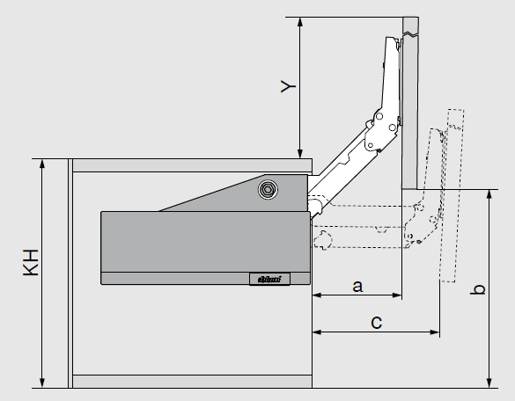
Üveg
KH [mm] |  | Szerelési alátétek / homlokzati vasalatok | a [mm] | b [mm] | c [mm] | y [mm]
300 - 339 |  | 22L3200 | 112 | 272.5 | 155.5 | 272.5
340 - 389 |  | 22L3500 | 140.5 | 340 | 195 | 340
390 - 540 |  | 22L3800 | 176 | 425 | 245 | 425
480 - 580 |  | 22L3900 | 214.5 | 517 | 297.5 | 517

AVENTOS HL

0

A megadott érték elsőbbséget élvez a táblázatban. A számított súly használatához törölje a megadott értéket.
0

Az emelő kialakításának megváltoztatásához (teljes/részleges integráció), lépjen a HKi kiválasztásához

 |  |  |  |  |  |  | Vissza a bevezetőre

AcsAVS
Vasalat lista AVENTOS |  |  |  |  |  |  |  |  |  |  | Tervezés bevezetése

 |  |  |  |  |  |  |  |  |  |  | Súgó
 |  |  |  |  |  |  |  |  |  |  | Linkek

 |  |  |  |  |  |  |  |  |  |  | Rendelés
 |  |  |  |  |  |  |  |  |  |  | Teljes rendelés
 |  |  | HK-S |  |  |  |  |  | HK-XS *
Megnevezés |  |  |  |  | Art.Nr. |  | Szín | Mennyiség | Egységár | Összesen

AVENTOS HK-S
nyitász.g.na 75° HK-S-hez |  |  |  |  | 20K7A11 |  | TGR |  | 241.33 | 0.00
nyitász.g.100°-ra HK-S-hez |  |  |  |  | 20K7A41 |  | TGR |  | 241.33 | 0.00
AVENTOS HK-XS
nyitász.g.86°-ra 71B3xxx-hoz |  |  |  |  | 70T3553 |  | S |  | 215.00 | 0.00
* Korlátozó csak CLIP top BLUMOTION és CLIP top 110° pántok esetében. Nem alkalmas keskeny alu keretekhez!

Kar készlet
 |  |  | a |  |  | b
Megnevezés |  |  |  |  | Art.Nr. |  | Szín | Mennyiség | Egységár | Összesen
a - spec.csavar 3.53x9.5mm széles keretekre |  |  |  |  | 660.0950 |  | NI |  | 25.38 | 0.00
b - tipli EXPANDO T |  |  |  |  | 70T4532T |  | DGR |  | 950.29 | 0.00

Vasalat lista AVENTOS HKi
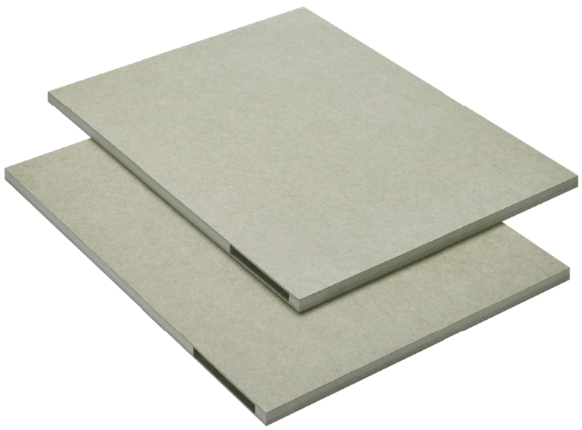 | d |  |  |  | e
Megnevezés |  |  |  |  | Art.Nr. |  | Szín | Mennyiség | Egységár | Összesen
d - |  |  |  |  | 24K7100 |  | NA |  | 43,032.40 | 0.00
e - |  |  |  |  | M45.1010 |  | NA |  | 12,884.43 | 0.00

TIP-ON
 | k |  |  | l |  |  | m |  |  | n
Megnevezés |  |  |  |  | Art.Nr. |  | Szín | Mennyiség | Egységár | Összesen
k - TipOn pánthoz 50mm PG |  |  |  |  | 956.1004 |  | R7036 |  | 1,755.05 | 0.00
k - TipOn pánthoz 50mm SW |  |  |  |  | 956.1004 |  | SW |  | 1,755.05 | 0.00
k - Rövid 50 mm akasztóhoz, mágnessel, készlet, Karbonfekete matt CS-M |  |  |  |  | 956.1004 |  | CS |  | 1,755.05 | 0.00
l - TipOn pánthoz 76mm PG,szürke |  |  |  |  | 956A1004 |  | R7036 |  | 2,202.21 | 0.00
l - TipOn pánthoz 76mm SW fehér |  |  |  |  | 956A1004 |  | WA |  | 2,202.21 | 0.00
l - Tip-on pro závěs dlouhý 76mm s magnetem, sada, karbon |  |  |  |  | 956A1004 |  | CS |  | 2,202.21 | 0.00
m - TipOn egyenes adp. 50mm,szü |  |  |  |  | 956.1201 |  | R7036 |  | 391.28 | 0.00
m - TipOn egyenes adp.,50mm,feh |  |  |  |  | 956.1201 |  | SW |  | 391.28 | 0.00
m - egyenes adaptér pro Tip-on rövid, csavar, karbon fekete CS |  |  |  |  | 956.1201 |  | CS |  | 433.80 | 0.00
n - TipOn egyenes adp.,76mm,szü |  |  |  |  | 956A1201 |  | R7036 |  | 391.28 | 0.00
n - TipOn egyenes adp.,76mm,feh |  |  |  |  | 956A1201 |  | WA |  | 391.28 | 0.00
n - egyenes adaptér pro Tip-on hosszú, csavar, karbon fekete CS |  |  |  |  | 956A1201 |  | CS |  | 433.80 | 0.00
n - TipOn kříž.adaptér,76mm,szüý |  |  |  |  | 956A1501 |  | R7036 |  | 279.51 | 0.00

SERVO-DRIVE
 | a |  | b |  | c |  | d |  | e | f
Megnevezés |  |  |  |  | Art.Nr. |  | Szín | Mennyiség | Egységár | Összesen
a - transzformátor tartó Servodrive hátra |  |  |  |  | Z10NG120 |  | WGR |  | 1,735.45 | 0.00
b - vezető kábel 8m S-D |  |  |  |  | Z10K800AE |  | S |  | 12,889.49 | 0.00
c - kapocs + 2x takarósapka Servodrive-ra |  |  |  |  | Z10V100E.01 |  | S |  | 3,070.29 | 0.00
d - Servodrive kábel tartó |  |  |  |  | Z10K0009 |  | NA |  | 371.28 | 0.00
e - távtartó ütköző 5mm |  |  |  |  | 993.0530 |  | R737 |  | 339.11 | 0.00
e - távtartó ütköző 8mm |  |  |  |  | 993.0830.01 |  | R737 |  | 304.57 | 0.00
f - Schalt V20 HGR, Aventos Servo-drive kapcsoló, új tipus, szürke |  |  |  |  | 23P5020 |  | HGR |  | 14,365.82 | 0.00
f - Schalt V20 SW, Aventos szervohajtás kapcsoló, új típus, fehér |  |  |  |  | 23P5020 |  | SW |  | 14,940.56 | 0.00
f - Schalt V20 TGR, Aventos szervohajtás kapcsoló, új típus, sötétszürk |  |  |  |  | 23P5020 |  | TGR |  | 14,940.56 | 0.00
 |  |  | g |  |  | h
Megnevezés |  |  |  |  | Art.Nr. |  | Szín | Mennyiség | Egységár | Összesen
g - transzformátor Servodrive 24W |  |  |  |  | Z10NE030E |  | S |  | 47,579.50 | 0.00
h - táp kábel 2m S-D |  |  |  |  | Z10M200E |  | S |  | 3,126.02 | 0.00

Vasalat lista

Itt csak az egyes darabok utánrendelésére szolgál.
0

 |  |  |  |  |  |  |  |  | Vissza a bevezetőre

